Tandem match coupler
Long-wave SWR meter
 | Tandem match coupler
 | http://www.giangrandi.ch/electronics/tandemmatch/tandemmatch.shtml
 | http://www.giangrandi.ch/electronics/lw-swr/lw-swr.shtml

 |  | reflected wave의 current의 위상이 forward wave의 current와 180º 차이가 남.
 |  | 즉, 입력 전압이 +이면, wave가 load로 진행되고 이때 전류는 +이며,
 |  | 반사파는 Load에서 source로 진행되고 전압이 +이지만 전류는 반대로 흐르므로 -이다.

 |  | forwaved wave와 reflected wave를 구별하기 위해 tandem match coupler 회로 사용
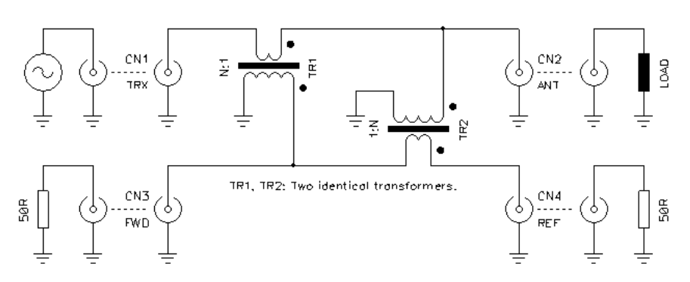

 |  |  | TR1 : current transformer |  | forward wave : CN3 + / CN4 -
 |  |  | TR2 : voltage transformer |  | reflected wave : CN3 - / CN4 +

 | TR1과 TR2각각에 대한 영향을 각각 계산하고 이를 합산한다.
 | 1) 순방향의 경우
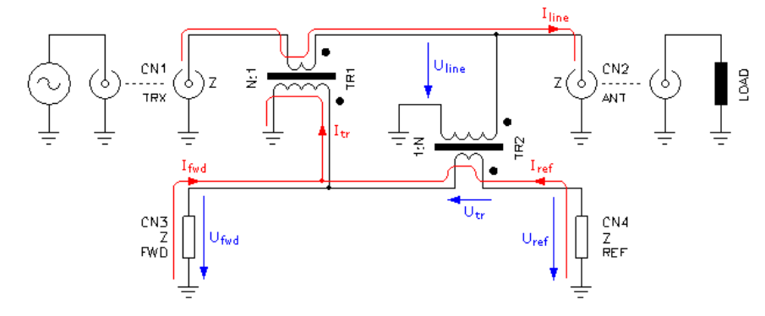

 |  | Voltage 계산 ( Voltage transformer TR2 )
 |  |  | TR2 2차측 전압은 N:1 turn ratio를 가지므로

 |  |  | CN3와 CN4의 Z는 GND로 연결되어 있고,
 |  |  | U_tr기준으로 closed loop를 생성하므로 2xZ의 impedance에 U_tr이 걸림
 |  |  | 즉, 각각의 Z에 U_tr/2의 전압이 걸림
 |  |  | U_fwd는 U_tr의 반대 방향이고, U_ref는 순방향이다.

 |  | Current 계산 ( Current transformer TR1 )
 |  |  | TR1 2차측 전류는 1:N turn ratio를 가지므로 |  |  | Load impedance를 CN3,CN4의 impedance와 틀린 조건

 |  |  |  | Load impedance가 ZL이므로 I_line = U_line / ZL

 |  |  |  |  |  | I_tr = U_line / (NxZL)

 |  |  | CN3과 CN4가 동일 impedance를 갖고,
 |  |  | 전류의 방향이 Z에 걸리는 전압과 반대 방향이므로

 |  |  |  |  |  | I_fwd = - I_line / 2N = -U_line / (2NxZL)
 |  |  |  |  |  | I_ref = - I_line / 2N = -U_line / (2NxZL)

 |  |  |  |  |  | U_fwd = - ( U_line / 2N ) x ( Z / ZL )
 |  |  |  |  |  | U_ref = - ( U_line / 2N ) x ( Z / ZL )

 |  |  | TR1과 TR2에서의 전압을 합산하면,

 |  |  |  |  |  | U_fwd_total = -U_line/2N - ( U_line / 2N ) x ( Z / ZL )
 |  |  |  |  |  |  | = -U_line/2N ( 1 + Z/ZL )

 |  |  |  |  |  | U_ref_total = U_line/2N - ( U_line / 2N ) x ( Z / ZL )
 |  |  |  |  |  |  | = U_line/2N ( 1 - Z/ZL )

 | 2) 역방향의 경우.
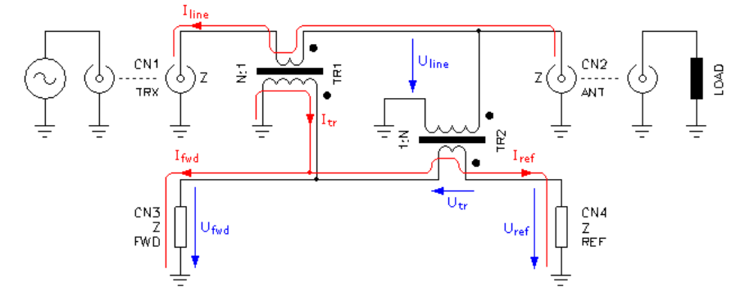

 |  | Voltage 계산 ( Voltage transformer TR2 )
 |  |  | TR2 2차측 전압은 N:1 turn ratio를 가지므로

 |  |  | CN3와 CN4의 Z는 GND로 연결되어 있고,
 |  |  | U_tr기준으로 closed loop를 생성하므로 2xZ의 impedance에 U_tr이 걸림
 |  |  | 즉, 각각의 Z에 U_tr/2의 전압이 걸림
 |  |  | U_fwd는 U_tr의 반대 방향이고, U_ref는 순방향이다.
 |  |  | 또한, U_tr과 Iref의 방향이 반대이므로 Utr은 반대 방향(-)을 갖는다. |  |  |  | U_fwd.u = -U_tr/2 = -(-U_line / N ) = U_line / N
 |  |  | 이를 모두 적용하면 |  |  |  | U_ref.u = -U_tr/2 = -(U_line / N ) = -U_line / N

 |  | Current 계산 ( Current transformer TR1 )
 |  |  | TR1 2차측 전류는 1:N turn ratio를 가지므로

 |  |  |  | Load impedance가 ZL이므로 I_line = U_line / ZL

 |  |  | CN3과 CN4가 동일 impedance를 갖고,
 |  |  | 전류의 방향이 Z에 걸리는 전압과 같은 방향이므로

 |  |  | TR1과 TR2에서의 전압을 합산하면,

 |  |  |  |  |  | U_fwd_total = U_line/2N - ( U_line / 2N ) x ( Z / ZL )
 |  |  |  |  |  |  | = U_line/2N ( 1 - Z/ZL )

 |  |  |  |  |  | U_ref_total = -U_line/2N - ( U_line / 2N ) x ( Z / ZL )
 |  |  |  |  |  |  | = -U_line/2N ( 1 + Z/ZL )
 | 3) 순방향과 역방향 계산 결과 비교
 |  | 대칭성을 가짐.
 |  | 순방향 |  |  |  | 역방향

Circuit
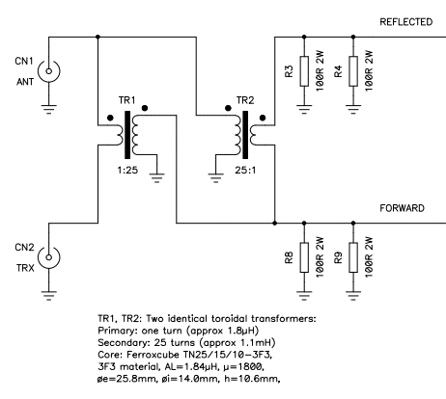
Long-wave SWR meter
 | Circuit
 |  | 1) Coupling impedance
 |  |  | 100Ω 2W 두개를 사용하여 50Ω 4W 설계
 |  | 2) Transformer
 |  |  | turn ratio 1:25의 동일한 Transformer 2ea 사용
 |  |  | INPUT |  |  | coupling
 |  |  | P[W] | Vrms[V] | Vpp[V] | Vrms[V] | Vpp[V] | P[W] | Irms[A]
 |  |  | 10 | 22.4 | 31.6 | 0.89 | 1.3 | 0.02 | 0.02
 |  |  | 100 | 70.7 | 100.0 | 2.83 | 4.0 | 0.16 | 0.06
 |  |  | 300 | 122.5 | 173.2 | 4.90 | 6.9 | 0.48 | 0.10
 |  |  | 600 | 173.2 | 245.0 | 6.93 | 9.8 | 0.96 | 0.14
 |  |  | 1000 | 223.6 | 316.3 | 8.94 | 12.7 | 1.60 | 0.18

 |  |  | 2차측 impedance가 Load impedance의 10배의 impedance를 가져야 한다.
 |  |  | Core |  | FT140-43 | FT114-43 | FT82-43 | FT50-43
 |  |  | Core OD |  | 35.55 | 29 | 21 | 12.7 | mm
 |  |  | AL |  | 885 | 510 | 470 | 440
 |  |  | uH for 25T |  | 553.1 | 318.8 | 293.8 | 275.0 | uH
 |  |  | Start frequency |  | 0.3 | 0.3 | 0.3 | 0.3 | MHz
 |  |  | 2차측 impedance |  | 1042.1 | 600.5 | 553.4 | 518.1 | Ω
 |  |  | 2차측 권선 길이 |  | 1.23 | 0.78 | 0.78 | 0.78 | m

 |  |  | 2차측 권선의 길이가 가장 짧은 파장의 1/10 이하 이어야 한다.
 |  |  | End frequency |  | 30 | MHz
 |  |  | 파장 |  | 10 | m
 |  |  | 2차측 권선 최대 길이 |  | 1 | m

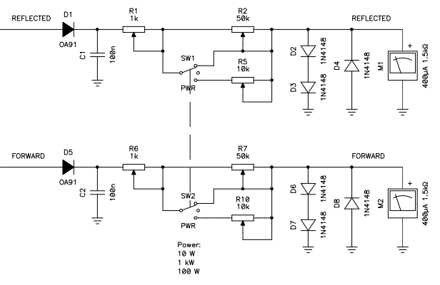
①
①
③
②
②
③
 |  | 3) rectified circuit
 |  |  |  |  | R1 | 1 | KΩ
 |  |  |  |  | R2 | 50 | KΩ
 |  |  |  |  | RM | 1.5 | KΩ
 |  |  | Pin[W] | Vpp | V1 | V2 | V3
 |  |  | 0 | 0.0 | 0.00 | 0.00 | 0.00
 |  |  | 20 | 44.7 | 1.79 | 1.76 | 0.05
 |  |  | 40 | 63.3 | 2.53 | 2.48 | 0.07
 |  |  | 60 | 77.5 | 3.10 | 3.04 | 0.09
 |  |  | 80 | 89.5 | 3.58 | 3.51 | 0.10
 |  |  | 100 | 100.0 | 4.00 | 3.92 | 0.11
 |  |  | 120 | 109.6 | 4.38 | 4.30 | 0.13
 |  |  | 140 | 118.3 | 4.73 | 4.64 | 0.14
 |  |  | 160 | 126.5 | 5.06 | 4.96 | 0.14
 |  |  | 180 | 134.2 | 5.37 | 5.27 | 0.15
 |  |  | 200 | 141.4 | 5.66 | 5.55 | 0.16
 |  |  | 220 | 148.3 | 5.93 | 5.82 | 0.17
 |  |  | 240 | 154.9 | 6.20 | 6.08 | 0.18
 |  |  | 260 | 161.3 | 6.45 | 6.33 | 0.18
 |  |  | 280 | 167.4 | 6.69 | 6.57 | 0.19
 |  |  | 300 | 173.2 | 6.93 | 6.80 | 0.20

rectified
rectified circuit
 | Forward Voltage - 50Ohm match시 최대
 |  |  |  | VR1 | 1 | VR1 | 2 | VR1 | 3 | VR1 | 4 | VR1 | 5 | VR1 | 1 | VR1 | 5 | KΩ
 |  |  |  | R3 | 1 | R3 | 1 | R3 | 1 | R3 | 1 | R3 | 1 | R3 | 5 | R3 | 5 | KΩ
 |  |  |  | D1 | 0.3 | D1 | 0.3 | D1 | 0.3 | D1 | 0.3 | D1 | 0.3 | D1 | 0.3 | D1 | 0.3 | V
 | Pin[W] | Vpp | FWIN | V_D1 | FWO | V_D1 | FWO | V_D1 | FWO | V_D1 | FWO | V_D1 | FWO | V_D1 | FWO | V_D1 | FWO
 | 0 | 0.0 | 0.00 | -0.30 | -0.15 | -0.30 | -0.10 | -0.30 | -0.08 | -0.30 | -0.06 | -0.30 | -0.05 | -0.30 | -0.25 | -0.30 | -0.15
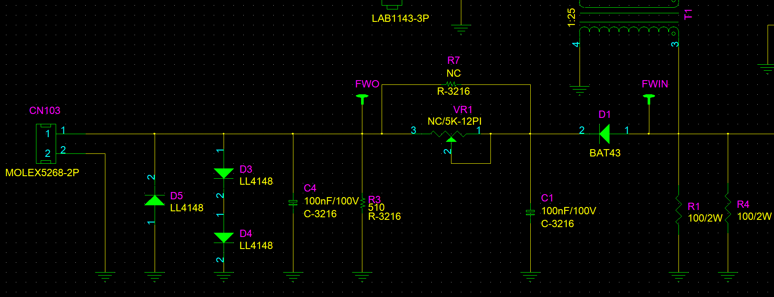
 | 50 | 70.7 | 2.83 | 2.53 | 1.26 | 2.53 | 0.84 | 2.53 | 0.63 | 2.53 | 0.51 | 2.53 | 0.42 | 2.53 | 2.11 | 2.53 | 1.26
 | 100 | 100.0 | 4.00 | 3.70 | 1.85 | 3.70 | 1.23 | 3.70 | 0.93 | 3.70 | 0.74 | 3.70 | 0.62 | 3.70 | 3.08 | 3.70 | 1.85
 | 150 | 122.5 | 4.90 | 4.60 | 2.30 | 4.60 | 1.53 | 4.60 | 1.15 | 4.60 | 0.92 | 4.60 | 0.77 | 4.60 | 3.83 | 4.60 | 2.30
 | 200 | 141.4 | 5.66 | 5.36 | 2.68 | 5.36 | 1.79 | 5.36 | 1.34 | 5.36 | 1.07 | 5.36 | 0.89 | 5.36 | 4.46 | 5.36 | 2.68
 | 250 | 158.1 | 6.33 | 6.03 | 3.01 | 6.03 | 2.01 | 6.03 | 1.51 | 6.03 | 1.21 | 6.03 | 1.00 | 6.03 | 5.02 | 6.03 | 3.01
 | 300 | 173.2 | 6.93 | 6.63 | 3.31 | 6.63 | 2.21 | 6.63 | 1.66 | 6.63 | 1.33 | 6.63 | 1.10 | 6.63 | 5.52 | 6.63 | 3.31
 | 350 | 187.1 | 7.48 | 7.18 | 3.59 | 7.18 | 2.39 | 7.18 | 1.80 | 7.18 | 1.44 | 7.18 | 1.20 | 7.18 | 5.99 | 7.18 | 3.59
 | 400 | 200.0 | 8.00 | 7.70 | 3.85 | 7.70 | 2.57 | 7.70 | 1.93 | 7.70 | 1.54 | 7.70 | 1.28 | 7.70 | 6.42 | 7.70 | 3.85
 | 450 | 212.2 | 8.49 | 8.19 | 4.09 | 8.19 | 2.73 | 8.19 | 2.05 | 8.19 | 1.64 | 8.19 | 1.36 | 8.19 | 6.82 | 8.19 | 4.09
 | 500 | 223.6 | 8.95 | 8.65 | 4.32 | 8.65 | 2.88 | 8.65 | 2.16 | 8.65 | 1.73 | 8.65 | 1.44 | 8.65 | 7.20 | 8.65 | 4.32
 | 550 | 234.6 | 9.38 | 9.08 | 4.54 | 9.08 | 3.03 | 9.08 | 2.27 | 9.08 | 1.82 | 9.08 | 1.51 | 9.08 | 7.57 | 9.08 | 4.54
 | 600 | 245.0 | 9.80 | 9.50 | 4.75 | 9.50 | 3.17 | 9.50 | 2.37 | 9.50 | 1.90 | 9.50 | 1.58 | 9.50 | 7.92 | 9.50 | 4.75
 | 650 | 255.0 | 10.20 | 9.90 | 4.95 | 9.90 | 3.30 | 9.90 | 2.47 | 9.90 | 1.98 | 9.90 | 1.65 | 9.90 | 8.25 | 9.90 | 4.95
 | 700 | 264.6 | 10.58 | 10.28 | 5.14 | 10.28 | 3.43 | 10.28 | 2.57 | 10.28 | 2.06 | 10.28 | 1.71 | 10.28 | 8.57 | 10.28 | 5.14
 | 750 | 273.9 | 10.96 | 10.66 | 5.33 | 10.66 | 3.55 | 10.66 | 2.66 | 10.66 | 2.13 | 10.66 | 1.78 | 10.66 | 8.88 | 10.66 | 5.33
 | 800 | 282.9 | 11.32 | 11.02 | 5.51 | 11.02 | 3.67 | 11.02 | 2.75 | 11.02 | 2.20 | 11.02 | 1.84 | 11.02 | 9.18 | 11.02 | 5.51
 | 850 | 291.6 | 11.66 | 11.36 | 5.68 | 11.36 | 3.79 | 11.36 | 2.84 | 11.36 | 2.27 | 11.36 | 1.89 | 11.36 | 9.47 | 11.36 | 5.68
 | 900 | 300.0 | 12.00 | 11.70 | 5.85 | 11.70 | 3.90 | 11.70 | 2.93 | 11.70 | 2.34 | 11.70 | 1.95 | 11.70 | 9.75 | 11.70 | 5.85
 | 950 | 308.3 | 12.33 | 12.03 | 6.02 | 12.03 | 4.01 | 12.03 | 3.01 | 12.03 | 2.41 | 12.03 | 2.01 | 12.03 | 10.03 | 12.03 | 6.02
 | 1000 | 316.3 | 12.65 | 12.35 | 6.18 | 12.35 | 4.12 | 12.35 | 3.09 | 12.35 | 2.47 | 12.35 | 2.06 | 12.35 | 10.29 | 12.35 | 6.18

